01~04_JP
タイトルが下記の通り表示されること
Drawing Search and Print System [図面検索]
タイトルが下記の通り表示されること
Drawing Search and Print System [図面検索]
OLD | NEW

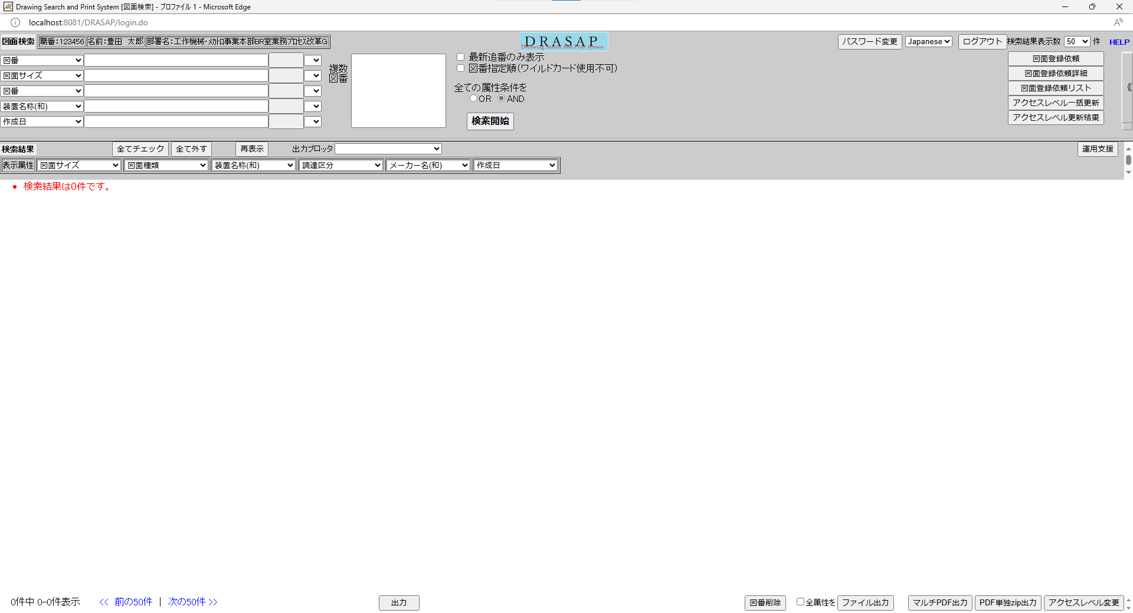
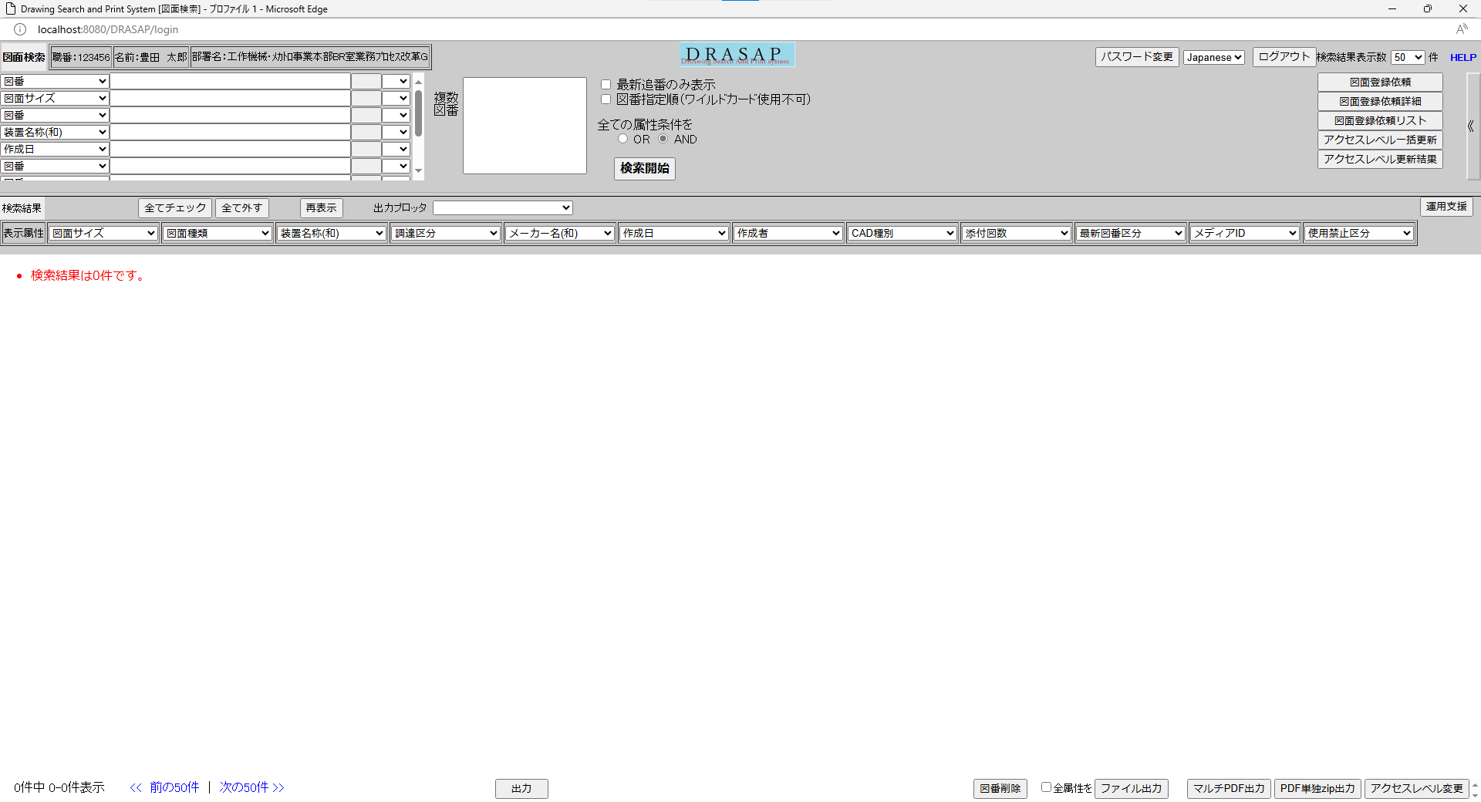

「図面検索」と表示されること
システム名のバナー(DRASAP)が表示されること
「図面検索」と表示されること
セッション情報から取得した以下のログインユーザー情報が表示される
職番：[ユーザーID] （=USER_MASTER.USER_ID）
名前：[氏名（和文）] （=USER_MASTER.USER_NAME）
部署名：[部署名] （=USER_MASTER.DEPARTMENT）
システム名のバナー(DRASAP)が表示されること
セッション情報から取得した以下のログインユーザー情報が表示される
職番：[ユーザーID] （=USER_MASTER.USER_ID）
名前：[氏名（和文）] （=USER_MASTER.USER_NAME）
部署名：[部署名] （=USER_MASTER.DEPARTMENT）

05_JP
OLD | NEW

押下
押下

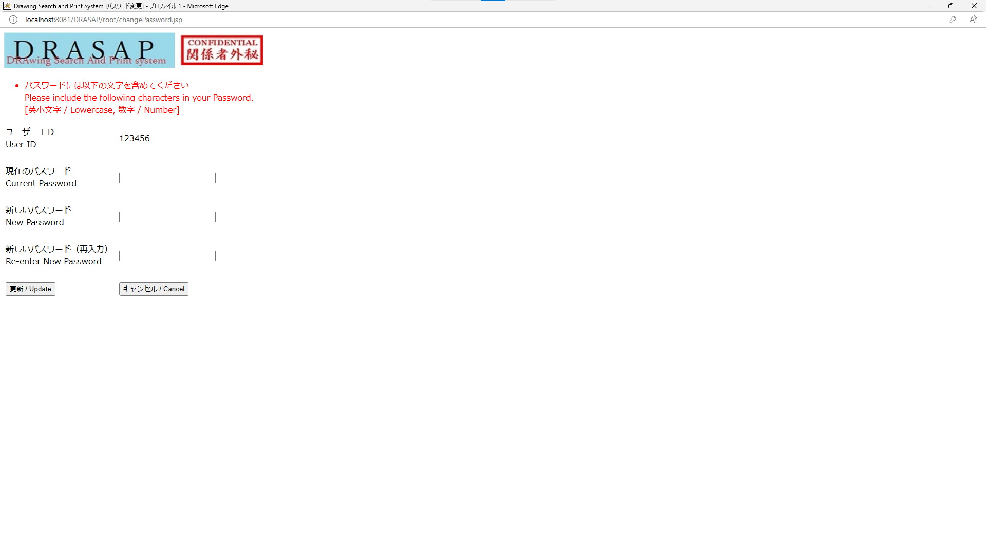
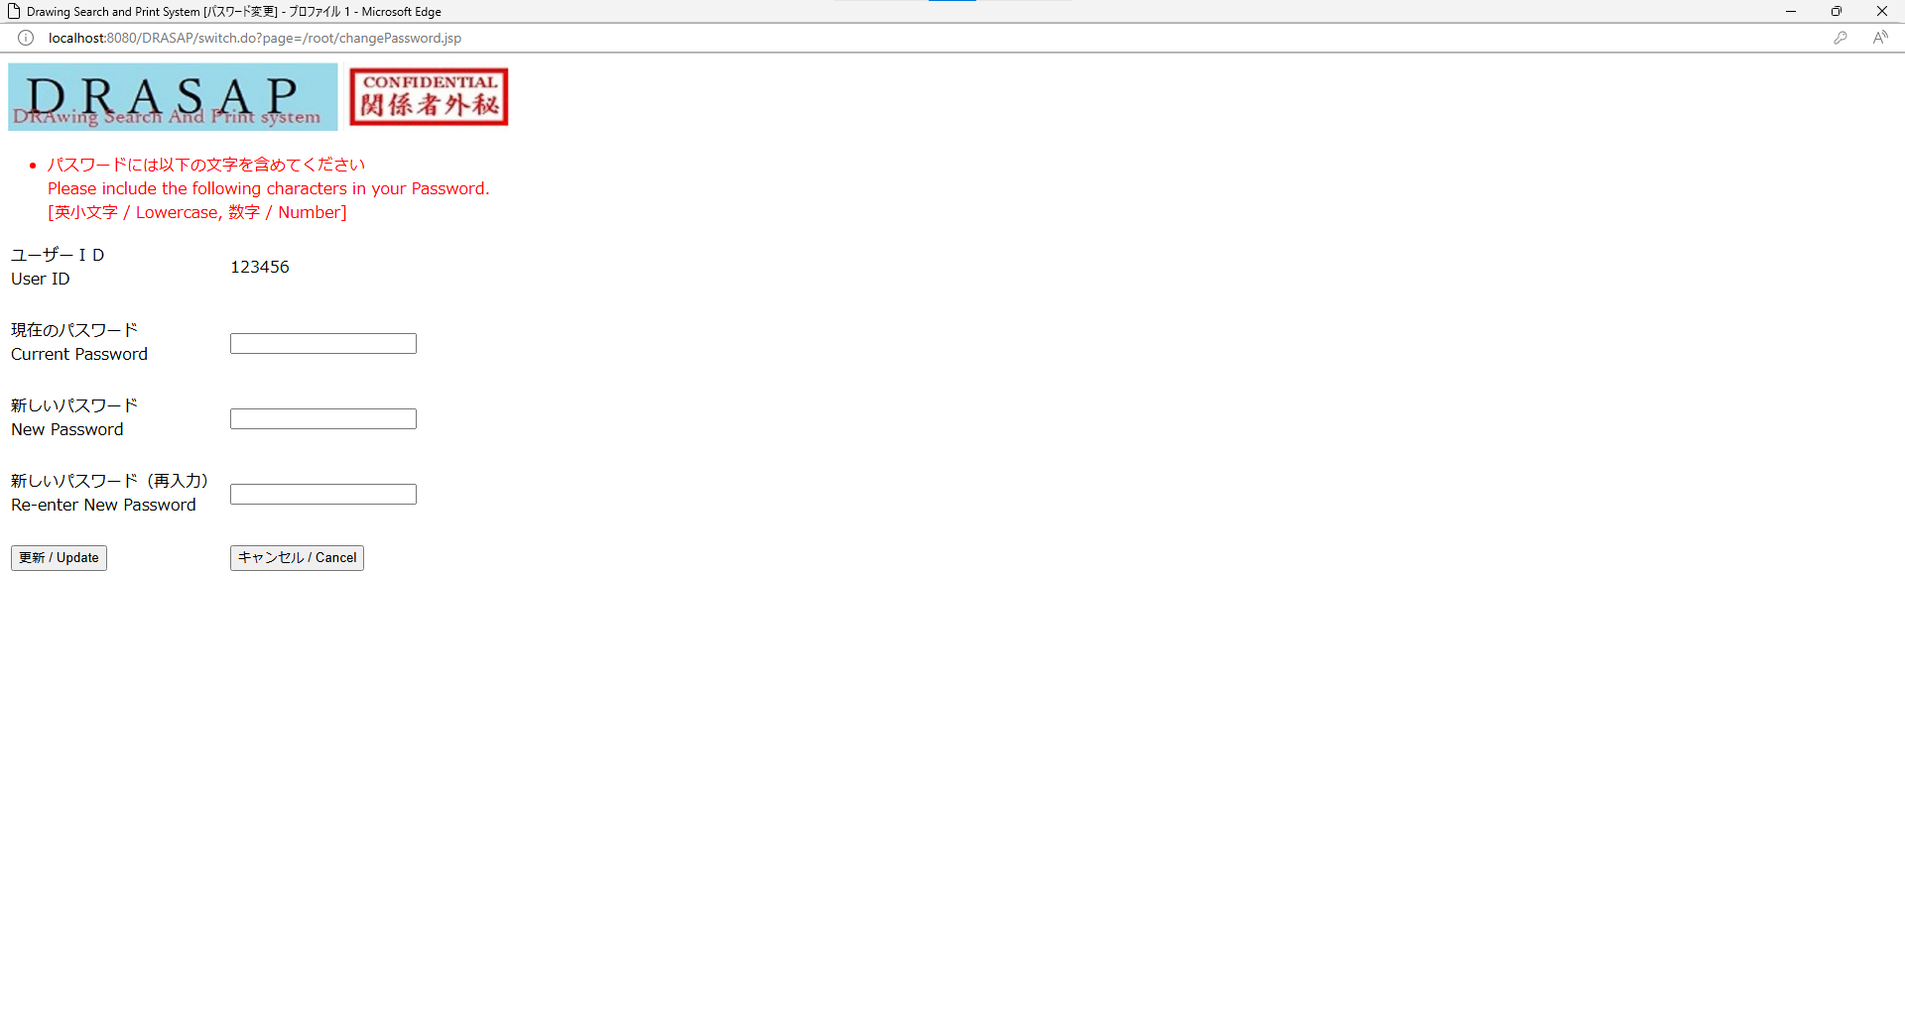

パスワード変更画面をブラウザで開き遷移する
パスワード変更画面をブラウザで開き遷移する

06_JP
OLD | NEW

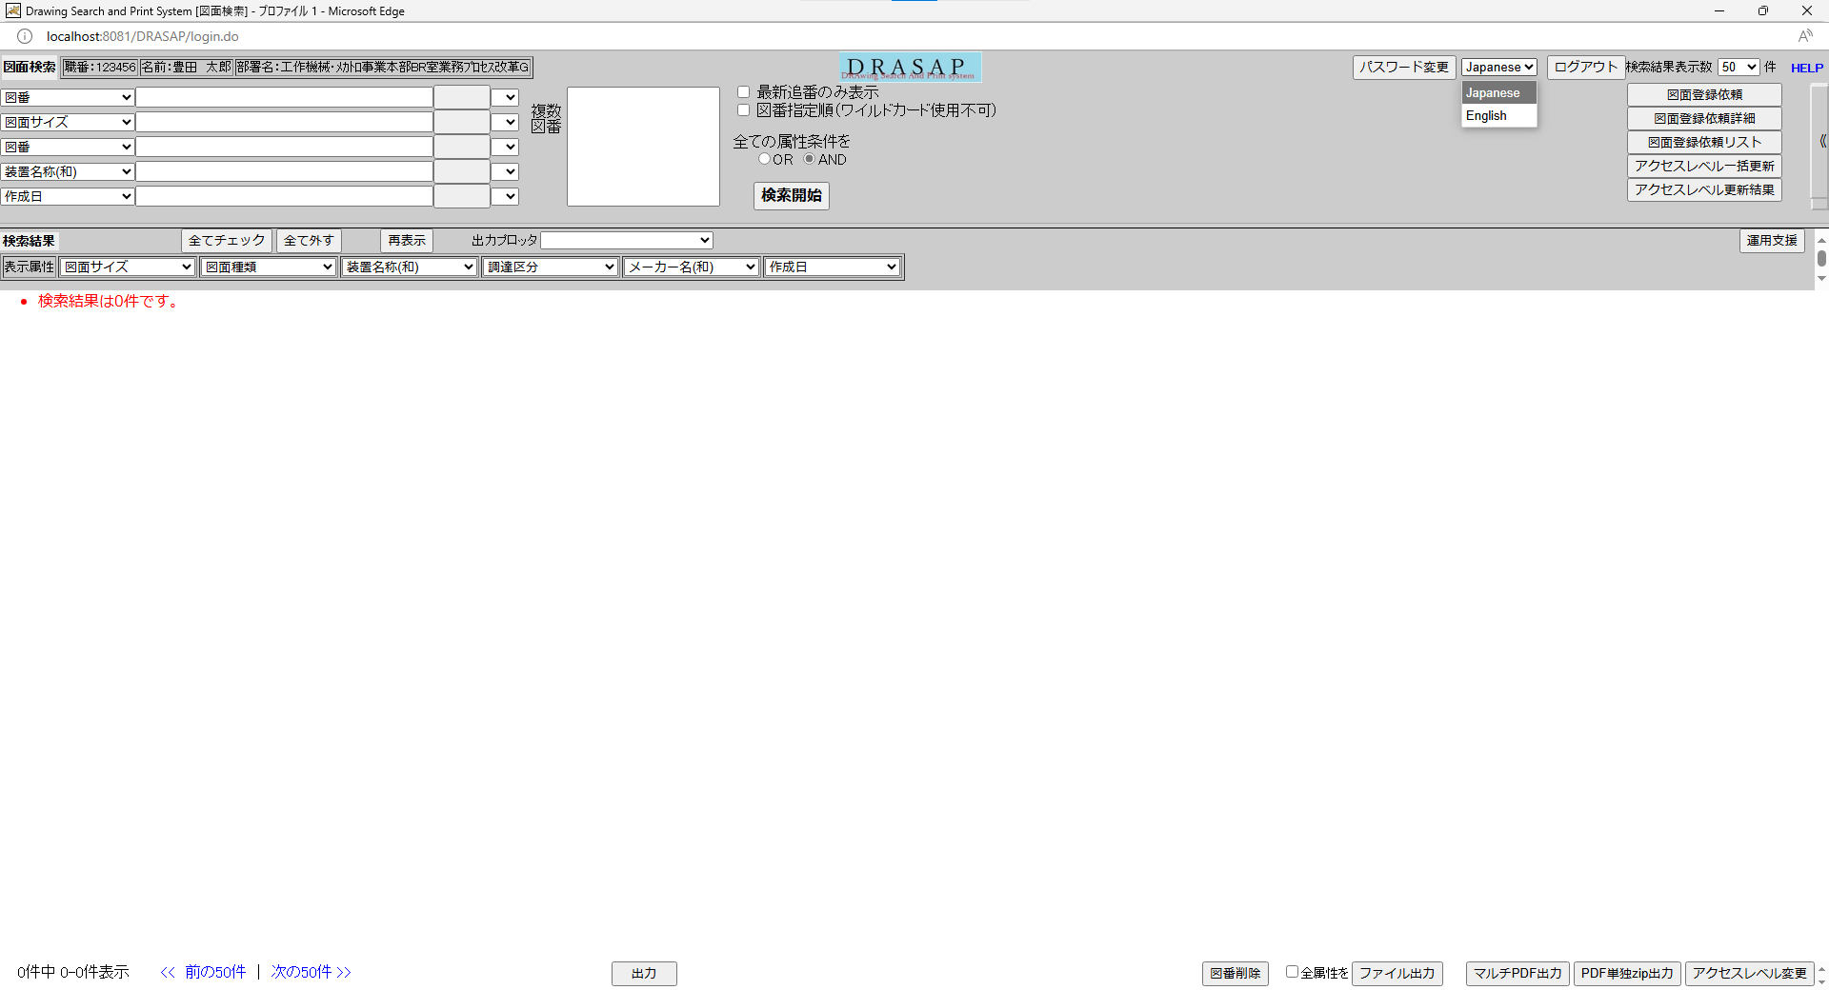
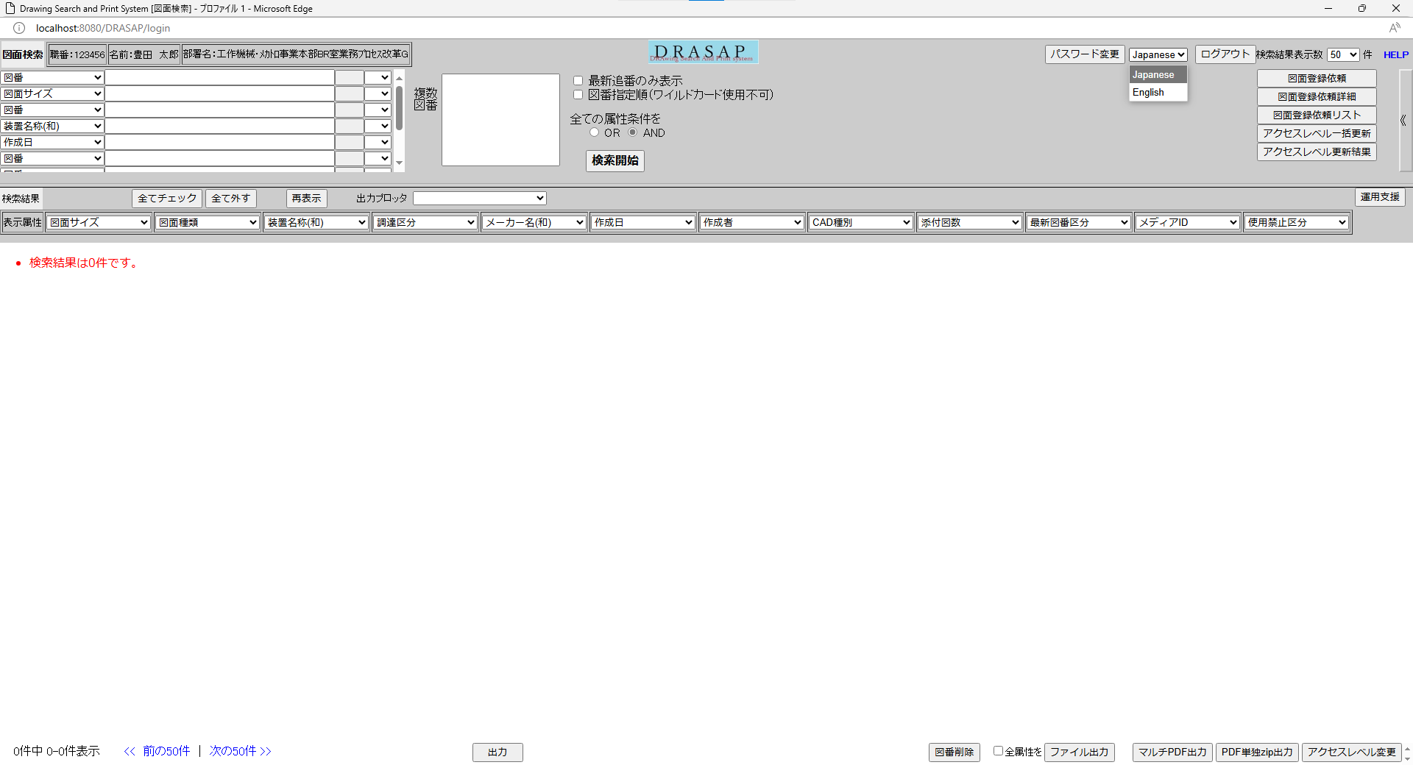

表示言語切替のリストは、Japanese, Englishから選択できる
表示言語切替のリストは、Japanese, Englishから選択できる

07_JP
OLD | NEW

押下
押下

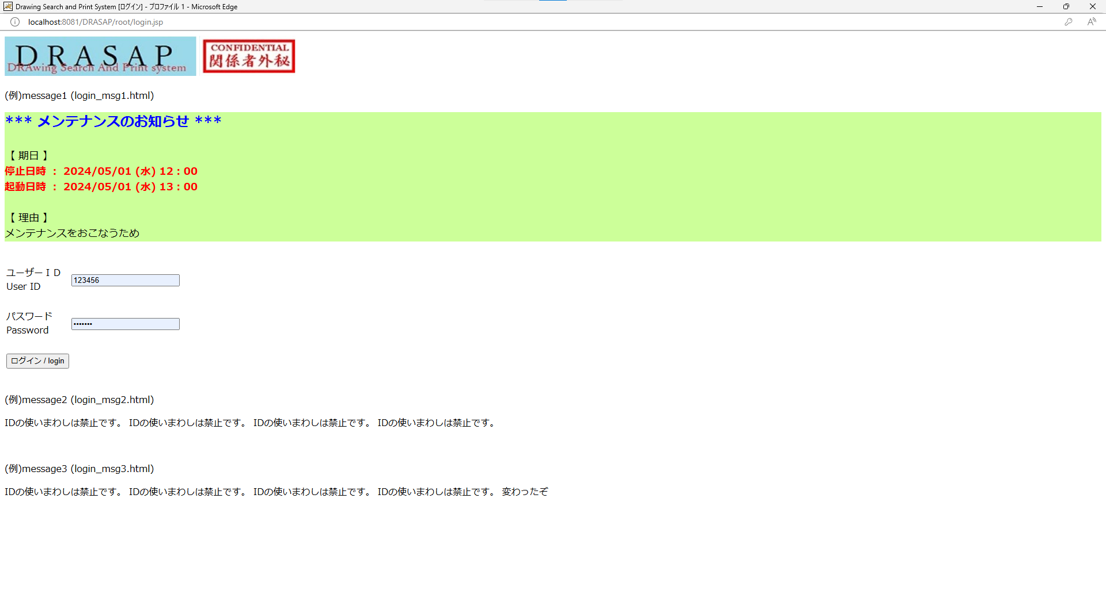


検索閲覧出図画面を閉じて、ログイン画面へ遷移する
検索閲覧出図画面を閉じて、ログイン画面へ遷移する

08_JP
OLD | NEW


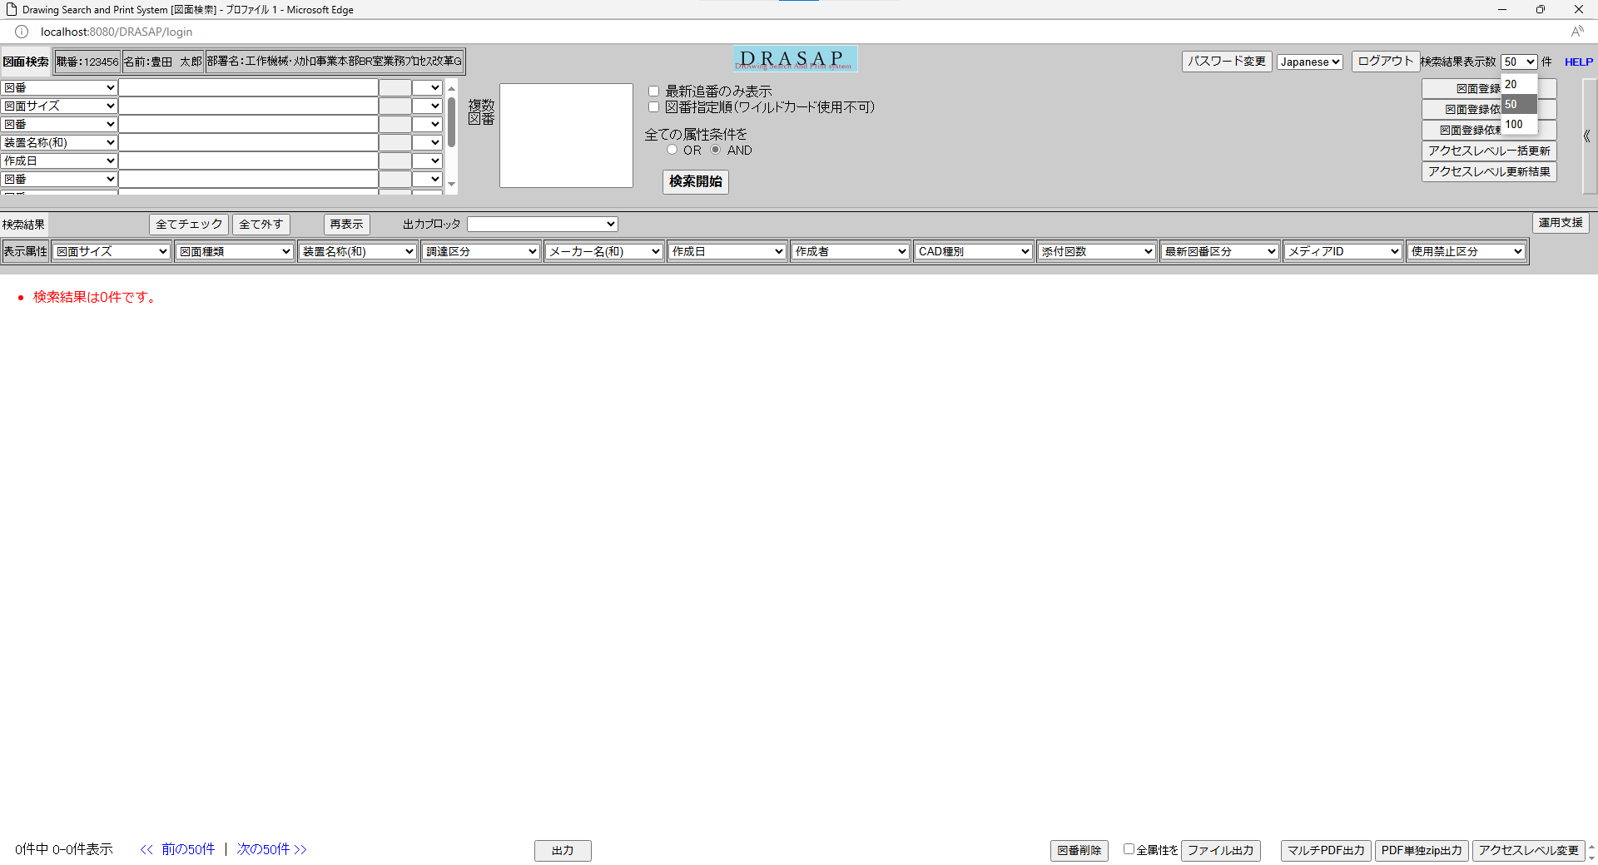

検索結果表示数のリストは、20, 50, 100から選択できる
検索結果表示数のリストは、20, 50, 100から選択できる

09_JP
OLD | NEW

初期値として50が表示される
初期値として50が表示される

10_JP
OLD | NEW




前回検索結果表示時の検索結果表示数が設定される
前回検索結果表示時の検索結果表示数が設定される

11_JP
OLD | NEW

押下
押下

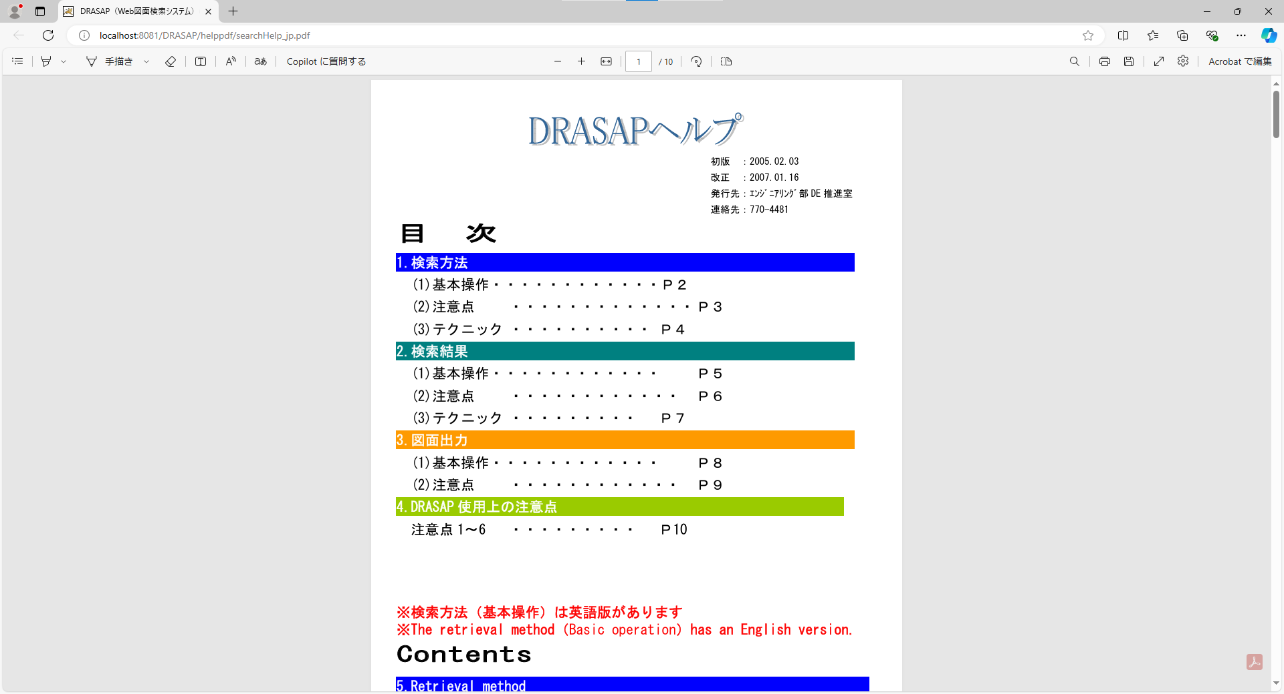
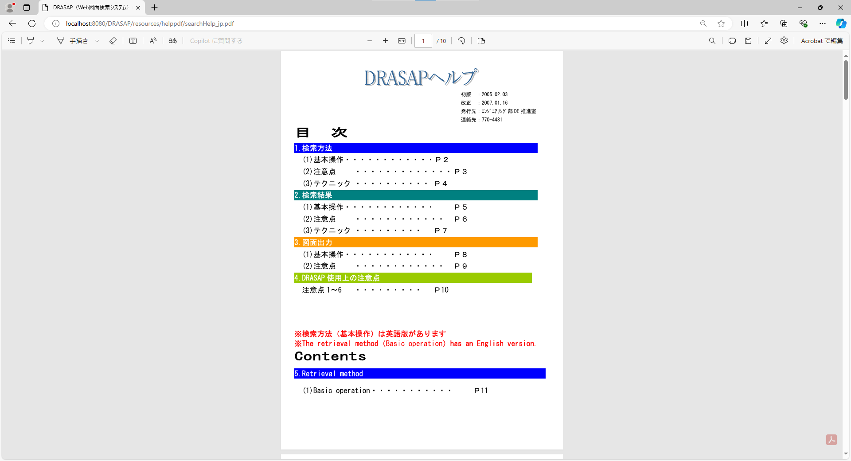

ブラウザの画面を起動し、HELPファイルのPDFが表示される

ブラウザの画面を起動し、HELPファイルのPDFが表示される

12_JP
図面登録依頼フラグ="1"

管理者フラグ＝"1"、"2"以外
且つ
アクセスレベル一括更新フラグ="1"以外

原図庫ユーザフラグ="1"以外

OLD | NEW


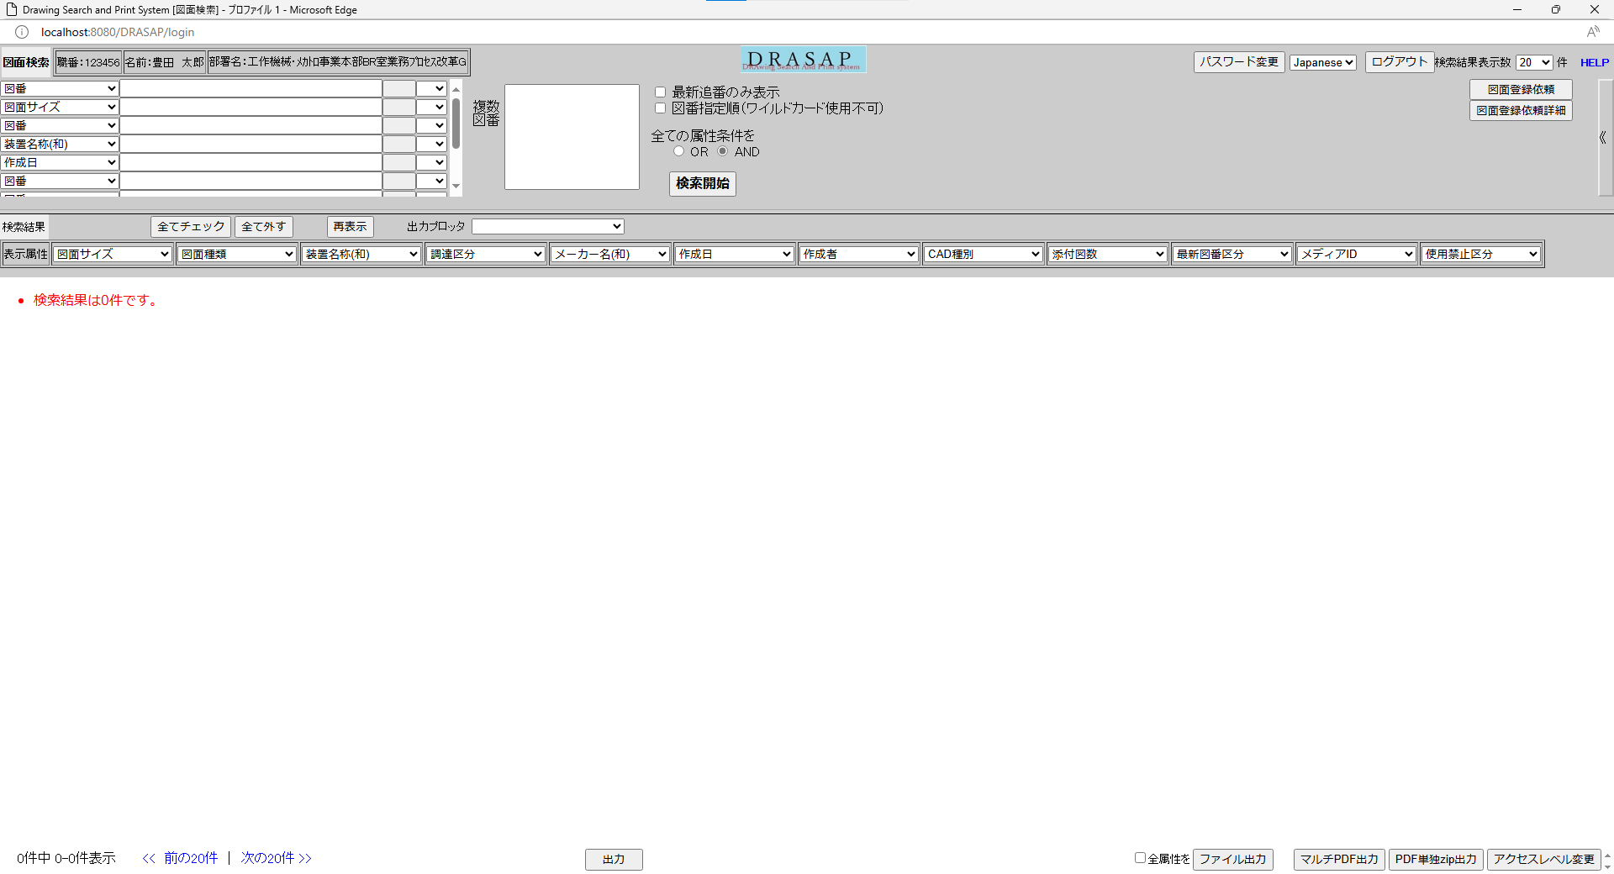

・以下のボタンが表示される
図面登録依頼ボタン
図面登録依頼詳細ボタン
・以下のボタンは表示されない
図面登録依頼リストボタン
アクセスレベル一括更新ボタン
アクセスレベル更新結果ボタン
運用支援ボタン
・以下のボタンが表示される
図面登録依頼ボタン
図面登録依頼詳細ボタン
・以下のボタンは表示されない
図面登録依頼リストボタン
アクセスレベル一括更新ボタン
アクセスレベル更新結果ボタン
運用支援ボタン

